mapa1
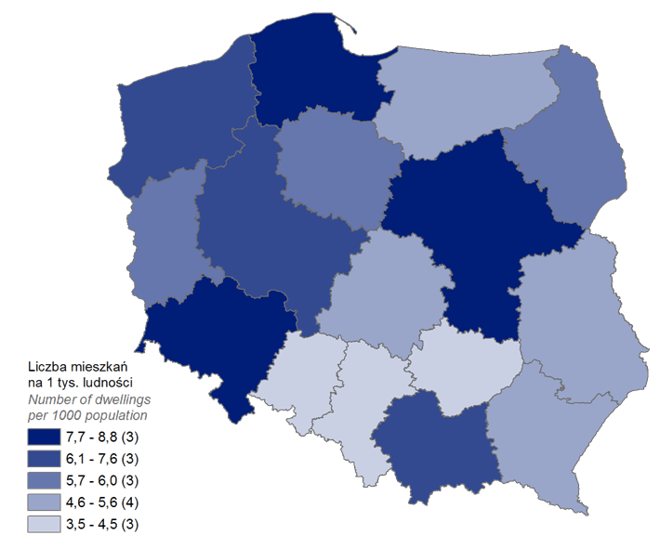
Mieszkania oddane do użytkowania w 2022 r. w przeliczeniu na 1 tys. ludności
Województwo
pomorskie | 8.8
mazowieckie | 7.8
dolnośląskie | 7.7
wielkopolskie | 7.4
małopolskie | 7.0
zachodniopomorskie | 6.1
lubuskie | 6.0
kujawsko-pomorskie | 5.7
podlaskie | 5.7
łódzkie | 5.6
warmińsko-mazurskie | 5.6
podkarpackie | 5.4
lubelskie | 5.1
śląskie | 4.3
świętokrzyskie | 3.7
opolskie | 3.5

wykres 1
Struktura powierzchni użytkowej budynków niemieszkalnych oddanych do użytkowania w 2022 r.

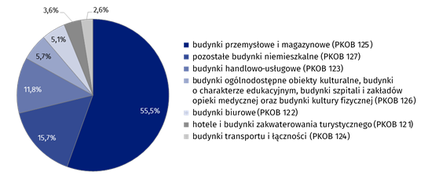
(PKOB 125) budynki przemysłowe i magazynowe | 55.5%
(PKOB 127) pozostałe budynki niemieszkalne | 15.7%
(PKOB 123) budynki handlowo-usługowe | 11.8%
(PKOB 126) ogólnodostępne obiekty kulturalne, budynki o charakterze edukacyjnym, budynki szpitali i zakładów opieki medycznej oraz budynki kultury fizycznej | 5.7%
(PKOB 122) budynki biurowe | 5.1%
(PKOB 121) hotele i budynki zakwaterowania turystycznego | 3.6%
(PKOB 124) budynki transportu i łączności | 2.6%

wykres 2
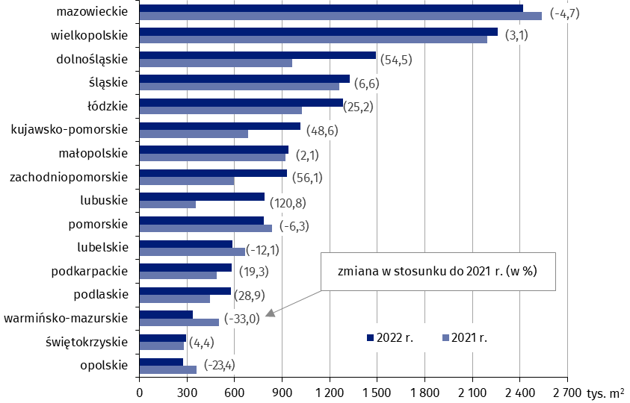
Powierzchnia użytkowa budynków niemieszkalnych oddanych do użytkowania w 2022 r. według województw (tys. m2)
 | 2022 r. | 2021 r. | Zmiana
mazowieckie | 2,419,028 | 2,538,418 | (-4.7)
wielkopolskie | 2,260,143 | 2,192,518 | (3.1)
dolnośląskie | 1,492,027 | 965,985 | (54.5)
śląskie | 1,345,289 | 1,261,415 | (6.6)
łódzkie | 1,283,832 | 1,025,625 | (25.2)
kujawsko-pomorskie | 1,017,073 | 684,391 | (48.6)
małopolskie | 940,010 | 920,938 | (2.1)
zachodniopomorskie | 929,227 | 595,129 | (56.1)
lubuskie | 790,313 | 357,943 | (120.8)
pomorskie | 785,102 | 837,885 | (-6.3)
lubelskie | 587,335 | 668,474 | (-12.1)
podkarpackie | 581,773 | 487,682 | (19.3)
podlaskie | 577,179 | 447,850 | (28.9)
warmińsko-mazurskie | 338,143 | 504,530 | (-33.0)
świętokrzyskie | 295,122 | 282,689 | (4.4)
opolskie | 276,692 | 361,283 | (-23.4)

wykres 3
Powierzchnia użytkowa budynków biurowych oddanych do użytkowania w 2022 r. według województw (tys. m2)

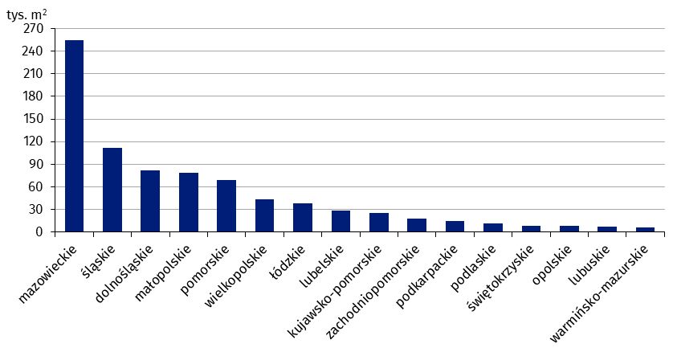
mazowieckie | 254,178
śląskie | 111,925
dolnośląskie | 81,603
małopolskie | 78,956
pomorskie | 68,763
wielkopolskie | 44,023
łódzkie | 38,040
lubelskie | 28,466
kujawsko-pomorskie | 25,174
zachodniopomorskie | 18,547
podkarpackie | 14,801
podlaskie | 11,506
świętokrzyskie | 8,148
opolskie | 7,994
lubuskie | 7,346
warmińsko-mazurskie | 6,501

wykres 4
Powierzchnia użytkowa budynków handlowo-usługowych oddanych do użytkowania w 2022 r. według województw (tys. m2)

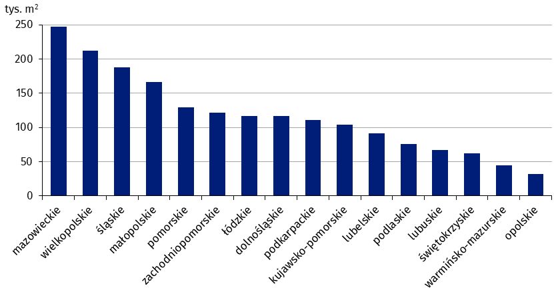
mazowieckie | 247,251
wielkopolskie | 212,117
śląskie | 187,792
małopolskie | 166,455
pomorskie | 129,319
zachodniopomorskie | 121,745
łódzkie | 117,186
dolnośląskie | 116,890
podkarpackie | 111,334
kujawsko-pomorskie | 103,733
lubelskie | 91,184
podlaskie | 75,357
lubuskie | 67,305
świętokrzyskie | 61,732
warmińsko-mazurskie | 45,130
opolskie | 31,556

wykres 5
Powierzchnia użytkowa budynków przemysłowych oddanych do użytkowania w 2022 r. według województw (tys. m2)

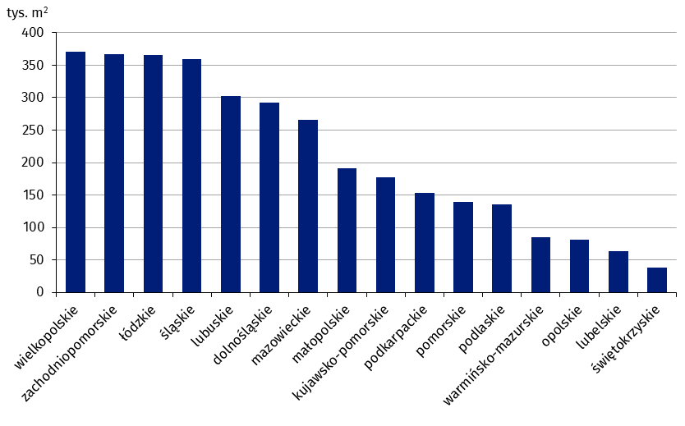
wielkopolskie | 370,581
zachodniopomorskie | 367,343
łódzkie | 365,533
śląskie | 359,725
lubuskie | 302,318
dolnośląskie | 292,821
mazowieckie | 265,180
małopolskie | 191,032
kujawsko-pomorskie | 177,164
podkarpackie | 153,042
pomorskie | 139,719
podlaskie | 135,963
warmińsko-mazurskie | 84,989
opolskie | 81,072
lubelskie | 63,871
świętokrzyskie | 37,682

wykres 6
Powierzchnia użytkowa budynków magazynowych oddanych do użytkowania w 2022 r. według województw (tys. m2)

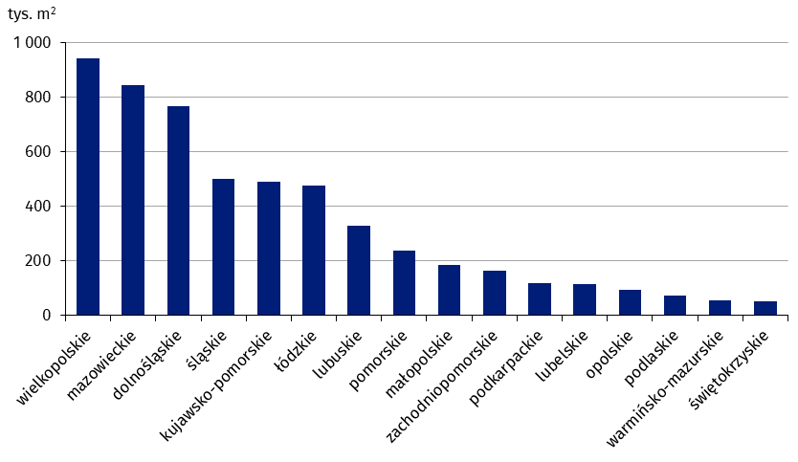
wielkopolskie | 940,401
mazowieckie | 843,845
dolnośląskie | 766,461
śląskie | 501,160
kujawsko-pomorskie | 488,625
łódzkie | 475,807
lubuskie | 328,817
pomorskie | 237,411
małopolskie | 184,972
zachodniopomorskie | 164,976
podkarpackie | 120,143
lubelskie | 116,209
opolskie | 95,592
podlaskie | 74,401
warmińsko-mazurskie | 57,387
świętokrzyskie | 52,244

wykres 7
Powierzchnia użytkowa budynków gospodarstw rolnych oddanych do użytkowania w 2022 r. według województw (tys. m2)

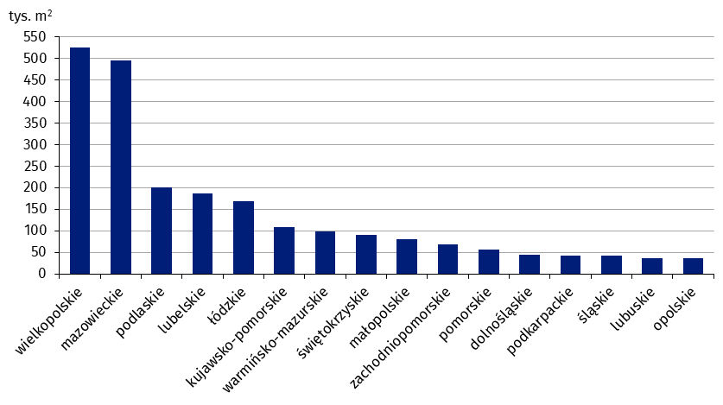
wielkopolskie | 525,073
mazowieckie | 495,415
podlaskie | 200,417
lubelskie | 186,446
łódzkie | 169,019
kujawsko-pomorskie | 107,854
warmińsko-mazurskie | 99,082
świętokrzyskie | 89,494
małopolskie | 80,759
zachodniopomorskie | 67,423
pomorskie | 55,481
dolnośląskie | 44,544
podkarpackie | 42,227
śląskie | 41,598
lubuskie | 36,143
opolskie | 35,613

wykres 8
Struktura powierzchni użytkowej nowych budynków niemieszkalnych, na których budowę wydano pozwolenia w 2022 r.

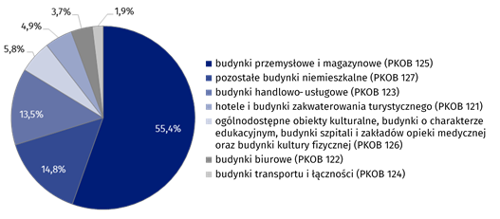
(PKOB 125) budynki przemysłowe i magazynowe | 55.4%
(PKOB 127) pozostałe budynki niemieszkalne | 14.8%
(PKOB 123) budynki handlowo-usługowe | 13.5%
(PKOB 121) hotele i budynki zakwaterowania turystycznego | 5.8%
(PKOB 126) ogólnodostępne obiekty kulturalne, budynki o charakterze edukacyjnym, budynki szpitali i zakładów opieki medycznej oraz budynki kultury fizycznej | 4.9%
(PKOB 122) budynki biurowe | 3.7%
(PKOB 124) budynki transportu i łączności | 1.9%

wykres 9
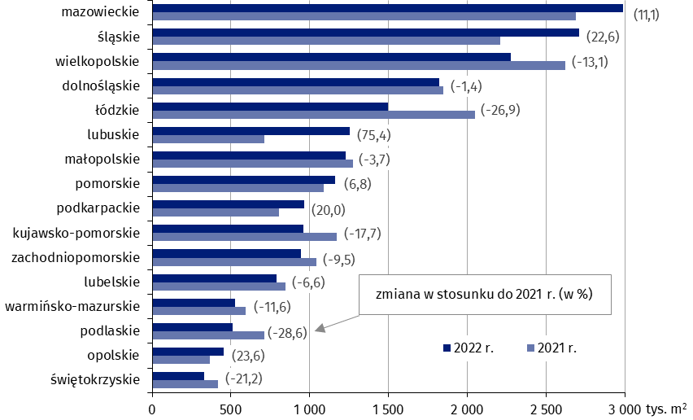
Powierzchnia użytkowa nowych budynków niemieszkalnych, na których budowę wydano pozwolenia w 2022 r. według województw (tys. m2)
 | 2021 r. | 2022 r. | Zmiana
mazowieckie | 2,687,382 | 2,986,941 | (11.1)
śląskie | 2,209,114 | 2,708,504 | (22.6)
wielkopolskie | 2,619,023 | 2,274,957 | (-13.1)
dolnośląskie | 1,847,698 | 1,820,974 | (-1.4)
łódzkie | 2,048,822 | 1,497,061 | (-26.9)
lubuskie | 714,437 | 1,252,782 | (75.4)
małopolskie | 1,275,594 | 1,228,733 | (-3.7)
pomorskie | 1,088,207 | 1,161,953 | (6.8)
podkarpackie | 804,468 | 965,558 | (20.0)
kujawsko-pomorskie | 1,169,319 | 962,238 | (-17.7)
zachodniopomorskie | 1,044,253 | 945,142 | (-9.5)
lubelskie | 846,455 | 790,950 | (-6.6)
warmińsko-mazurskie | 593,322 | 524,216 | (-11.6)
podlaskie | 713,813 | 509,578 | (-28.6)
opolskie | 365,677 | 452,011 | (23.6)
świętokrzyskie | 419,160 | 330,347 | (-21.2)

